CASO DE USO
 | FORMATO DE CASOS DE PRUEBAS
 | CO09
 | CASO DE USO | Editar materia prima
 | PRUEBA | Validar la editacion de la materia prima
 | DESCRIPCIÓN | Verificar si el sistema permite editar la materia prima
 | CONDICIONES DE EJECUCIÓN | El unico que puede editar la materia prima es el administrador
 | MÓDULO | Stock y materia prima

# | ENTRADA | RESULTADO ESPERADO | EVALUACIÓN DE LA PRUEBA | OBSERVACIONES
1 | Ingresar en listar materia prima y ingresar a editar materia prima luego debera Cambiar los datos necesarios dejando todos los campos llenos y dar click en aceptar | Alerta de materia prima editada correctamente | Aprobada | 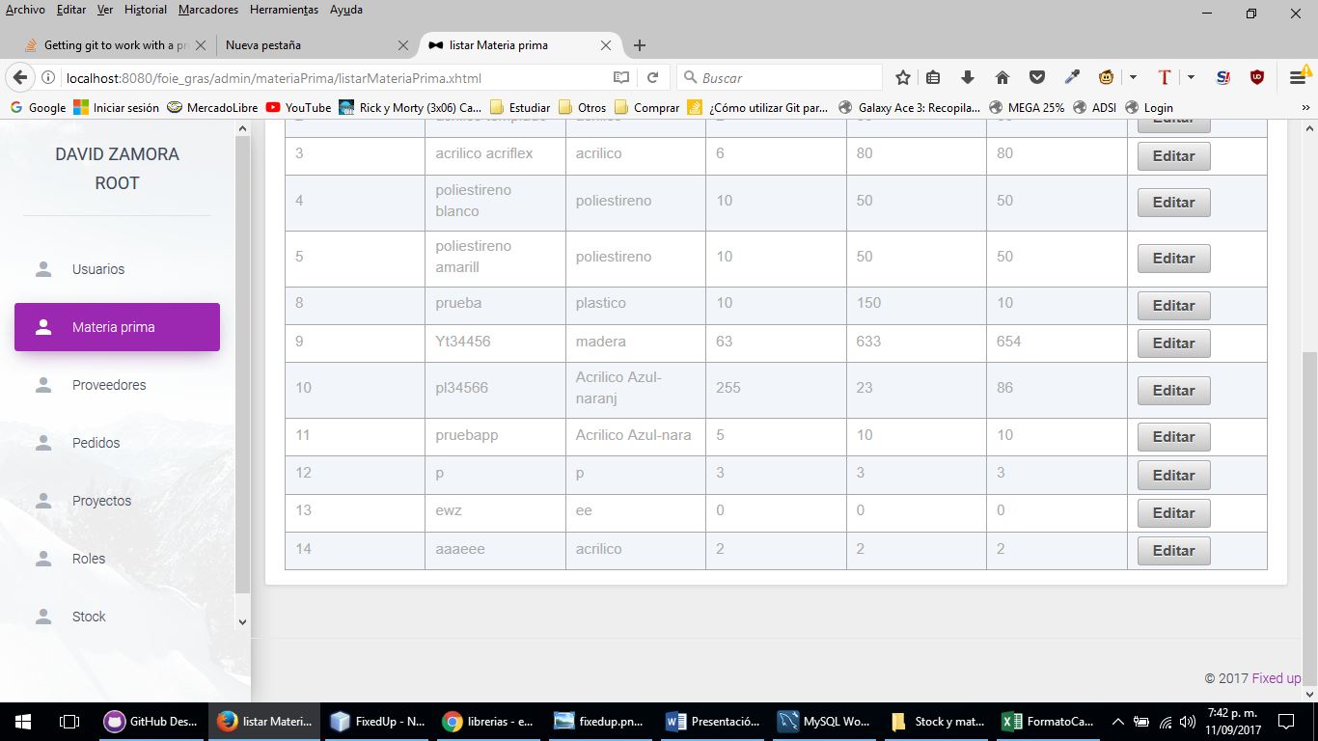
2 | Ingresar en listar materia prima y ingresar a editar materia prima luego debera Cambiar los datos necesarios dejando todos los campos llenos y dar click en aceptar | Alerta de campos incompletos

